Vue라이프사이클
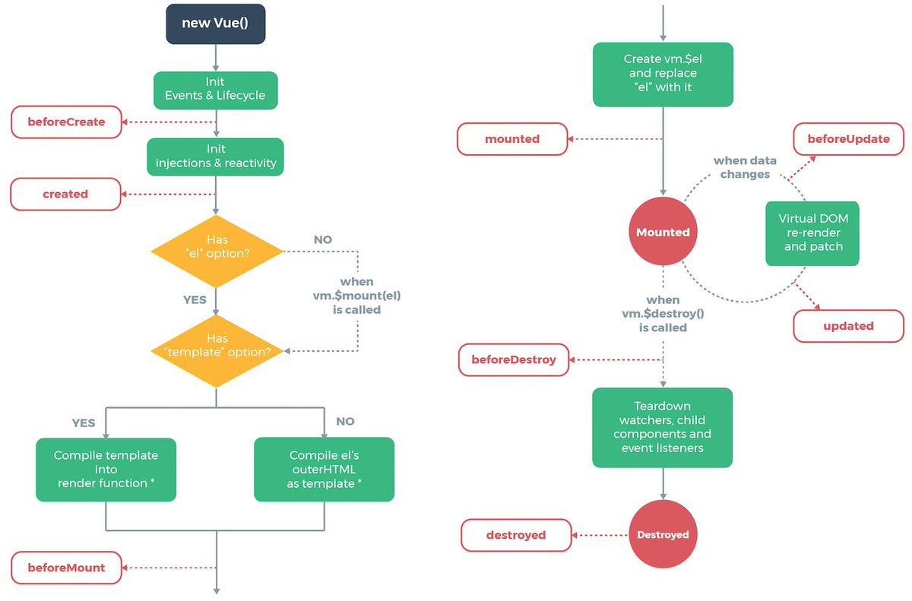
지시자 | 설명
beforeCreated | Vue 인스턴스가 생성되고 데이터에 대한 관찰 기능 및 이벤트 감시자 설정 전에 호출됩니다.
created | 화면에 반응성 주입
 | Vue 인스턴스가 생성된 후에 데이터에 대한 관찰 기능, 계산형 속성, 메서드, 감시자 설정이 완료된 후에 호출됩니다.
beforeMount | template 속성 내용을 render()로 변환 마운트가 시작되기 전에 호출됩니다
mounted | el에 vue 인스턴스의 데이터가 마운트된 후에 호출됩니다.
beforeUpdate | 가상 DOM이 렌더링, 패치되기 전에 데이터가 변경될 때 호출됩니다. 이 훅에서 추가적인 상태 변경을 수행할 수 있습니다. 하지만 추가로 다시 렌더링하지는 않습니다.
updated | 데이터의 변경으로 가상 DOM이 다시 렌더링되고 패치된 후에 호출됩니다. 이 훅이 호출 되었을 때는 이미 컴포넌트의 DOM이 업데이트된 상태입니다. 그래서 DOM에 종속성이 있는 연산을 이 단계에서 수행할 수 있습니다.
beforeDestroy | Vue 인스턴스가 제거되기 전에 호출됩니다
destroyed | Vue 인스턴스가 제거된 후에 호출됩니다. 이 훅이 호출 될 때는 Vue 인스턴스의 모든 디렉티브의 바인딩이 해제되고, 이벤트 연결도 제거 됩니다.

Vue상태관리
상태 관리란?
1. Vue 컴포넌트간의 데이터 전달
2. Vue 인스턴스와 Vue 컴포넌트간의 데이터 전달

컴포넌트 (하위 컴포넌트)
인스턴스 (상위 컴포넌트)
props
이벤트
컴포넌트
컴포넌트
이벤트
이벤트
이름 | 용도 | 관계 | 방향성 | 사용 구문
props | 데이터 전달 | 상하: 부모 --> 자식 | 단방향 | 오른쪽에서 왼쪽으로 속성을 읽으면 수월 <child-component v-bind:props속성명="부모컴포넌트데이터속성명"></child-component> --------------------------------------------------------------------------------- <child‐component v‐bind:propsdata="message"></child‐component> //하위 컴포넌트 Vue.component('child‐component',{ props:['propsdata'], template:`<p>{{propsdata}}</p>`, }); //상위 컴포넌트 == 인스턴스 new Vue({ data:{ message : 'parentdata' } });
이벤트 | 데이터 전달 | 상하: 자식 --> 부모 | 단방향 | //하위 컴포넌트에서 this.$emit('이벤트명', 인자1, 인자2); <child‐cmp v‐on:이벤트명="상위 컴포넌트의 메서드명"> </child‐cmp>
이벤트버스 | 데이터 전달. | 상하: 부모 --> 자식 상하: 자식 --> 부모 좌우: 형제 --> 형제 | 양방향 | // 이벤트 버스를 위한 별도의 빈 인스턴스 생성 var eventBus = new Vue( ) ; // 이벤트 발생하는 부분 eventBus.$emit('이벤트명', 인자1, 인자2); // 이벤트 수신하는 부분 eventBus.$on('이벤트명', function(val) { // 이벤트를 수신했을 때의 동작 정의 });
Veux | 데이터 전달. Flux 모델 | component(view) actions mutations(=Dispatcher) state getters | 단방향 | component --.dispatch()--> actions --.commit()--> mutations(≈Dispatcher) --> state --> getters
ref | DOM 직접 접근 포커스 줄 때 | input 태그에서만 사용 |  | <input type="text" ref="myinput"> new Vue({ ... mounted(){ //myinput에 focus //vue에선 $refs로 접근 this.$refs.myinput.focus(); }, }); | 